Ficha18_Rendimiento_SaludMental
ACUMULATIVO
FICHA N°18: RENDIMIENTO CAMA EN UNIDADES DE HOSPITALIZACION DE SALUD MENTAL Y ADICIONES EN HOSPITALES
DIRESA CALLAO - DICIEMBRE 2025

HOSPITALES | TOTAL |  |  |  | Enero |  |  | Febrero |  |  | Marzo |  |  | Abril |  |  | Mayo |  |  | Junio |  |  | Julio |  |  | Agosto |  |  | Setiembre |  |  | Octubre |  |  | Noviembre |  |  | Diciembre
 | Camas disponibles para la atención de salud mental en la UHSMA durante el año 2025 | Egresos hospitalarios en la UHSMA durante el año 2025. | Rendimiento cama en Unidades de Hospitalización de Salud Mental y Adicciones (UHSMA) en hospitales. | % Avance | Camas disponibles para la atención de salud mental en la UHSMA durante el año 2025 | Egresos hospitalarios en la UHSMA durante el año 2025. | Rendimiento cama en Unidades de Hospitalización de Salud Mental y Adicciones (UHSMA) en hospitales. | Camas disponibles para la atención de salud mental en la UHSMA durante el año 2025 | Egresos hospitalarios en la UHSMA durante el año 2025. | Rendimiento cama en Unidades de Hospitalización de Salud Mental y Adicciones (UHSMA) en hospitales. | Camas disponibles para la atención de salud mental en la UHSMA durante el año 2025 | Egresos hospitalarios en la UHSMA durante el año 2025. | Rendimiento cama en Unidades de Hospitalización de Salud Mental y Adicciones (UHSMA) en hospitales. | Camas disponibles para la atención de salud mental en la UHSMA durante el año 2025 | Egresos hospitalarios en la UHSMA durante el año 2025. | Rendimiento cama en Unidades de Hospitalización de Salud Mental y Adicciones (UHSMA) en hospitales. | Camas disponibles para la atención de salud mental en la UHSMA durante el año 2025 | Egresos hospitalarios en la UHSMA durante el año 2025. | Rendimiento cama en Unidades de Hospitalización de Salud Mental y Adicciones (UHSMA) en hospitales. | Camas disponibles para la atención de salud mental en la UHSMA durante el año 2025 | Egresos hospitalarios en la UHSMA durante el año 2025. | Rendimiento cama en Unidades de Hospitalización de Salud Mental y Adicciones (UHSMA) en hospitales. | Camas disponibles para la atención de salud mental en la UHSMA durante el año 2025 | Egresos hospitalarios en la UHSMA durante el año 2025. | Rendimiento cama en Unidades de Hospitalización de Salud Mental y Adicciones (UHSMA) en hospitales. | Camas disponibles para la atención de salud mental en la UHSMA durante el año 2025 | Egresos hospitalarios en la UHSMA durante el año 2025. | Rendimiento cama en Unidades de Hospitalización de Salud Mental y Adicciones (UHSMA) en hospitales. | Camas disponibles para la atención de salud mental en la UHSMA durante el año 2025 | Egresos hospitalarios en la UHSMA durante el año 2025. | Rendimiento cama en Unidades de Hospitalización de Salud Mental y Adicciones (UHSMA) en hospitales. | Camas disponibles para la atención de salud mental en la UHSMA durante el año 2025 | Egresos hospitalarios en la UHSMA durante el año 2025. | Rendimiento cama en Unidades de Hospitalización de Salud Mental y Adicciones (UHSMA) en hospitales. | Camas disponibles para la atención de salud mental en la UHSMA durante el año 2025 | Egresos hospitalarios en la UHSMA durante el año 2025. | Rendimiento cama en Unidades de Hospitalización de Salud Mental y Adicciones (UHSMA) en hospitales. | Camas disponibles para la atención de salud mental en la UHSMA durante el año 2025 | Egresos hospitalarios en la UHSMA durante el año 2025. | Rendimiento cama en Unidades de Hospitalización de Salud Mental y Adicciones (UHSMA) en hospitales.
HOSP. DANIEL A.CARRION ( III-1 ) | 180 | 227 | 1.3 | 100.89% | 15 | 14 | 0.9 | 15 | 36 | 2.4 | 15 | 57 | 3.8 | 15 | 79 | 5 | 15 | 99 | 7 | 15 | 117 | 8 | 15 | 140 | 9 | 15 | 150 | 10 | 15 | 171 | 11 | 15 | 205 | 14 | 15 | 227 | 15 | 15 | 267 | 18
Fuente: SEEM
Fuente: DIGIESP

 |  |  |  |  | OBSERVACION: | MINSA MENCIONA QUE ACTUALMENTE LA CANTIDAD DE CAMAS ES DE 15 DISPONIBLES EN UHSMA EN EL HNDAC
Logro esperado=> |  |  |  |  | 2025-07-03 | EGRESOS MINIMO AL AÑO = 225

Periodo de Evaluación: | NOVIEMBRE 2025
Fuente de Datos: | SETIPRESS - SUSALUD
MINSA | TOTAL |  |  |  | ENERO |  |  | FEBRERO |  |  | MARZO |  |  | ABRIL |  |  | MAYO |  |  | JUNIO |  |  | JULIO |  |  | AGOSTO |  |  | SETIEMBRE |  |  | OCTUBRE |  |  | NOVIEMBRE |  |  | DICIEMBRE
 | Camas disponibles para la atención de salud mental en la UHSMA durante el año 2025 | Egresos hospitalarios en la UHSMA durante el año 2025. | Rendimiento cama en Unidades de Hospitalización de Salud Mental y Adicciones (UHSMA) en hospitales. |  | Camas disponibles para la atención de salud mental en la UHSMA durante el año 2025 | Egresos hospitalarios en la UHSMA durante el año 2025. | Rendimiento cama en Unidades de Hospitalización de Salud Mental y Adicciones (UHSMA) en hospitales. | Camas disponibles para la atención de salud mental en la UHSMA durante el año 2025 | Egresos hospitalarios en la UHSMA durante el año 2025. | Rendimiento cama en Unidades de Hospitalización de Salud Mental y Adicciones (UHSMA) en hospitales. | Camas disponibles para la atención de salud mental en la UHSMA durante el año 2025 | Egresos hospitalarios en la UHSMA durante el año 2025. | Rendimiento cama en Unidades de Hospitalización de Salud Mental y Adicciones (UHSMA) en hospitales. | Camas disponibles para la atención de salud mental en la UHSMA durante el año 2025 | Egresos hospitalarios en la UHSMA durante el año 2025. | Rendimiento cama en Unidades de Hospitalización de Salud Mental y Adicciones (UHSMA) en hospitales. | Camas disponibles para la atención de salud mental en la UHSMA durante el año 2025 | Egresos hospitalarios en la UHSMA durante el año 2025. | Rendimiento cama en Unidades de Hospitalización de Salud Mental y Adicciones (UHSMA) en hospitales. | Camas disponibles para la atención de salud mental en la UHSMA durante el año 2025 | Egresos hospitalarios en la UHSMA durante el año 2025. | Rendimiento cama en Unidades de Hospitalización de Salud Mental y Adicciones (UHSMA) en hospitales. | Camas disponibles para la atención de salud mental en la UHSMA durante el año 2025 | Egresos hospitalarios en la UHSMA durante el año 2025. | Rendimiento cama en Unidades de Hospitalización de Salud Mental y Adicciones (UHSMA) en hospitales. | Camas disponibles para la atención de salud mental en la UHSMA durante el año 2025 | Egresos hospitalarios en la UHSMA durante el año 2025. | Rendimiento cama en Unidades de Hospitalización de Salud Mental y Adicciones (UHSMA) en hospitales. | Camas disponibles para la atención de salud mental en la UHSMA durante el año 2025 | Egresos hospitalarios en la UHSMA durante el año 2025. | Rendimiento cama en Unidades de Hospitalización de Salud Mental y Adicciones (UHSMA) en hospitales. | Camas disponibles para la atención de salud mental en la UHSMA durante el año 2025 | Egresos hospitalarios en la UHSMA durante el año 2025. | Rendimiento cama en Unidades de Hospitalización de Salud Mental y Adicciones (UHSMA) en hospitales. | Camas disponibles para la atención de salud mental en la UHSMA durante el año 2025 | Egresos hospitalarios en la UHSMA durante el año 2025. | Rendimiento cama en Unidades de Hospitalización de Salud Mental y Adicciones (UHSMA) en hospitales. | Camas disponibles para la atención de salud mental en la UHSMA durante el año 2025 | Egresos hospitalarios en la UHSMA durante el año 2025. | Rendimiento cama en Unidades de Hospitalización de Salud Mental y Adicciones (UHSMA) en hospitales.
HOSPITALES | DENOMINADOR | NUMERADOR | INDICADOR |  | DENOMINADOR | NUMERADOR | INDICADOR | DENOMINADOR | NUMERADOR | INDICADOR | DENOMINADOR | NUMERADOR | INDICADOR | DENOMINADOR | NUMERADOR | INDICADOR | DENOMINADOR | NUMERADOR | INDICADOR | DENOMINADOR | NUMERADOR | INDICADOR | DENOMINADOR | NUMERADOR | INDICADOR | DENOMINADOR | NUMERADOR | INDICADOR | DENOMINADOR | NUMERADOR | INDICADOR | DENOMINADOR | NUMERADOR | INDICADOR | DENOMINADOR | NUMERADOR | INDICADOR | DENOMINADOR | NUMERADOR | INDICADOR
NAC. DANIEL A. CARRION | 165 | 1,316 | 7.98 |  | 15 | 14 | 0.93 | 15 | 36 | 2.40 | 15 | 57 | 3.80 | 15 | 79 | 5.27 | 15 | 101 | 6.73 | 15 | 119 | 7.93 | 15 | 142 | 9.47 | 15 | 153 | 10.20 | 15 | 174 | 11.60 | 15 | 209 | 13.93 | 15 | 232 | 15.47 |  |  | #DIV/0!

imagenFicha18
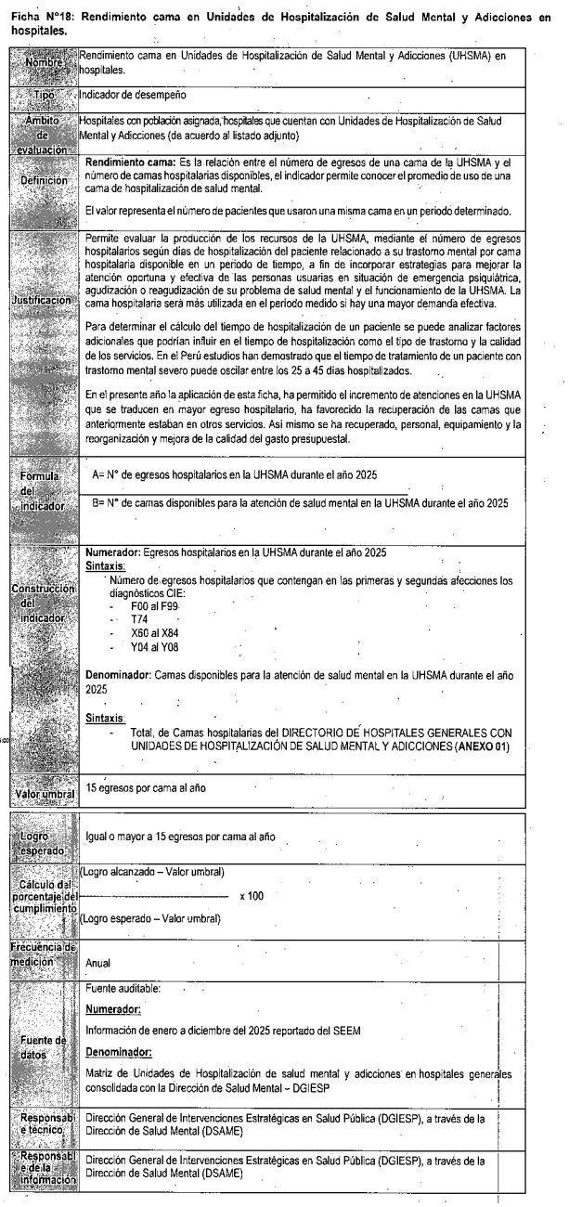

https://app.powerbi.com/view?r=eyJrIjoiZDRmNWZhYTYtYjA0Mi00N2FhLWI4ODQtMWI0NjdkNDIwNDc5IiwidCI6Ijc5MDVjMWZjLTkzM2MtNDUyYS04YjgzLWIyZTU2NDU1ZDE2YSIsImMiOjR9

